B - Infraestructura
 |  |  | GESTIÓN DOCUMENTAL |  |  |  |  |  |  |  |  |  |  |  |  |  |  |  |  | POLICÍA NACIONAL
Código:1GD-FR-0020
Fecha: 09/07/2025 |  |  | DIAGNÓSTICO INTEGRAL PARA LOS ARCHIVOS DE LA POLICÍA NACIONAL
Versión: 1
CONTINUIDAD DIAGNÓSTICO INTEGRAL PARA LOS ARCHIVOS DE LA POLICÍA NACIONAL

B. INFRAESTRUCTURA
ASPECTOS A TENER EN CUENTA
Los edificios y locaciones destinados como sedes de archivos, deberán cumplir con las condiciones de edificación, almacenamiento, medio ambiental, de seguridad y de mantenimiento que garanticen la adecuada conservación de los acervos documentales (Acuerdo 049 del 05/05/2000 "Por el cual se desarrolla el artículo 61 del capítulo 7º de conservación documentos el reglamento general de archivos sobre "condiciones de edificios y locales destinados a archivos").

B1. DATOS GENERALES Y UBICACIÓN DEL DEPÓSITO DE ARCHIVO
Fecha de Construcción |  |  |  |  |  | Acto Administrativo de construcción |  |  |  | Condición Legal del Bien Inmueble |  | Ubicación Geográfica |  |  |  |  |  |  |  |  | Ubicación específica
Día |  | Mes |  | Año |  |  |  |  |  |  |  | Zona |  |  | Punto cardinal |  |  | Unidad Administrativa
23 |  | ENERO |  | 1992 |  | RESOLUCION Nº 0554 DEL 23 DE ENERO 1992 |  |  |  | Propio (Institución) |  | Rural |  |  | Occidente |  |  | Sector
B.2 ESTADO DE LA EDIFICACIÓN
Estado de la Construcción |  |  |  |  |  | Niveles de la Edificación |  | Nivel de Ubicación del Archivo |  | Servicios Básicos |  |  | Inmediaciones / áreas colindantes |  |  |  | Situaciones de Riesgo Detectadas
Construida |  |  |  |  |  | Uno |  | Uno |  | Luz |  |  |  |  |  |  | FILTRACIONES DE AGUA
B.3 CONDICIONES TÉCNICAS MÍNIMAS EXIGIDAS
Área Administrativa |  |  |  | Zona de Consulta |  |  |  | Depósitos Documentales |  |  | Laboratorio de Microfilmación |  |  |  | Laboratorio de Digitalización |  |  |  | Zona Cuarentena (Biodeterioro)
Externo | Área en m² |  |  | Externo | Área en m² |  |  |  | Área en m² |  |  | Área en m² |  |  |  | Área en m² |  |  |  | Área en m²
 | 817 |  |  |  | 25 |  |  |  | 72 |  |  | NO APLICA |  |  |  | NO APLICA |  |  |  | NO APLICA
Las diferentes áreas se encuentran aisladas |  |  |  |  |  |  | Si | Número de Depósitos Documentales |  |  |  |  |  | UNO | Total de m² asignados |  |  |  |  |  |  |  | 72
ESTANTERÍA / ARCHIVADORES, SEÑALÉTICA Y SISTEMA DE ILUMINACIÓN
Estantería |  | Clase y Altura |  |  |  |  |  | Sistema de Iluminación |  | Existencia de Luz |  |  |  |  | Señalética, rutas de evacuación, plan de contingencia frente a desastres |  | El Archivo de la Unidad cuenta con sistema de señalización
 |  | Estantería Convencional (De Tienda) |  |  |  |  |  |  |  | Natural y artificial |  |  |  |  |  |  | No se cuenta con señalética |  |  |  |  |  |  | Aire Acondicionado
 |  | Longitud |  |  |  |  |  |  |  | Sistema Utilizado |  |  |  |  |  |  | Se cuenta con plan de emergencia y contingencia |  |  |  |  |  |  | Deshumificador
 |  | Estantería de menos de 100 metros de longitud |  |  |  |  |  |  |  | Fluorescente |  |  |  |  |  |  | Si |  |  |  |  |  |  | Extractor
 |  | Capacidad de soportar peso |  |  |  |  |  |  |  | Intensidad e impacto |  |  |  |  |  |  | Rutas de evacuación y salidas de emergencia |  |  |  |  |  |  | Extractor Eléctrico
 |  | Cada bandeja soporta un peso de 100 kg / mt lineal |  |  |  |  |  |  |  | Radiación visible lumínica mayor a 100 lux. |  |  |  |  |  |  | El Archivo cuenta con una salida pero sin señalización |  |  |  |  |  |  | Humificador
SISTEMA DE VENTILACIÓN Y CONDICIONES AMBIENTALES |  |  |  |  |  |  |  |  |  |  |  |  |  |  |  |  |  |  |  |  |  |  |  | Luxómetro
Ventilación |  | Clase de Ventilación |  |  |  |  |  | Los depósitos cuentan con sistemas de regulación ambiental |  | Condiciones Ambientales |  |  |  |  | Mantenimiento y Limpieza |  | Área Administrativa |  |  |  |  |  |  | Termohigrómetro
 |  | Natural y artificial |  |  |  |  |  |  |  | Control, regulación y verificaión de Humedad Relativa, Temperatura |  |  |  |  |  |  | Diario |  |  |  |  |  |  | Ventiladores
 |  | Sistema de Ventilación Artificial |  |  |  |  |  |  |  | De no aplicarse ningún sistema, escoja el motivo |  |  |  |  |  |  | Área de Consulta y Depósitos |  |  |  |  |  |  | Todos los anteriores
 |  | Aire acondicionado, Ventiladores |  |  |  |  |  |  |  |  |  |  |  |  |  |  | Semanal |  |  |  |  |  |  | Aire Acondicionado - Deshumificador
 |  | Sistema de Ventilación Naturales |  |  |  |  |  |  |  | Nombre los equipos existentes en el depósito documental ( aire acondicionado, Deshumificador, Extractor, Extractor eléctrico, Humificador, Luxómetro, Termohigrómetro, Ventiladores |  |  |  |  |  |  | Laboratorios de Digitalización y Microfilmación |  |  |  |  |  |  | Aire Acondiconado - Humificador
 |  | Ventanas |  |  |  |  |  |  |  | Extractor, aire acondicionado, deshumidificador, termohigrometro y luxometro |  |  |  |  |  |  | No aplica |  |  |  |  |  |  | Aire Acondicioando - Luxómetro
B.4 SISTEMA DE SEGURIDAD |  |  |  |  |  |  |  |  |  |  |  |  |  |  |  |  |  |  |  |  |  |  |  | Aire Acondiconado - Termohoigrómetro
Circuito Cerrado de Televisión |  |  | Fecha último mantenimiento |  | Sistema Biométrico |  |  | Fecha último mantenimiento |  | Alarma contra robos |  | Fecha último mantenimiento |  | Sistema Contra Incendios (Detención y Extinción) |  |  | Fecha último mantenimiento |  | Seguridad Policial |  |  | Cantidad personal por turno |  | Aire Acondicionado - Ventiladores
No |  |  | N-A |  | No |  |  | N-A |  | No |  | N-A |  | No |  |  | N-A |  | Si |  |  | 2 |  | Deshumificador - Extractor
B.5 ELEMENTOS Y EQUIPOS ASIGNADOS AL GRUPO DE GESTIÓN DOCUMENTAL Y DEPÓSITOS DOCUMENTALES |  |  |  |  |  |  |  |  |  |  |  |  |  |  |  |  |  |  |  |  |  |  |  | Deshumificador - Extractor eléctrico
Elementos |  |  |  |  | Cantidad | Fecha último mantenimiento o calibración |  |  | Elementos |  |  |  |  | Cantidad | Equipos |  |  |  |  | Cantidad | Fecha último mantenimiento o calibración |  |  | Deshumificador - Luxómetro
Cuenta con extintores CO2 |  |  |  |  | 1 | 5 | 10 | 2025 | Puestos de Trabajo |  |  |  |  | 3 | Termohigrómetros |  |  |  |  | 2 | 14 | 8 | 2025 | Deshumificador - Termohigrometro
Cuenta con extintores Multipropósito |  |  |  |  | 0 | 5 | 10 | 2025 | Teléfonos |  |  |  |  | 0 | Deshumidificadores / Humidificadores |  |  |  |  | 2 | 11 | 7 | 2025 | Deshumificador - ventiladores
Cuenta con extractores de aire |  |  |  |  | 1 |  |  |  | Unidades de Conservación (Cajas) |  |  |  |  | 914 | Equipos de Microfilmación |  |  |  |  | 0 |  |  |  | Extractor - Humificador
Cuenta con sensores de movimiento: |  |  |  |  | 0 |  |  |  | Unidades de Conservación (Carpetas) |  |  |  |  | 3360 | Equipos de digitalización (Escáneres) |  |  |  |  | 2 |  |  |  | Extractor - Luxómetro
Otros |  |  |  |  |  |  |  |  | Equipos de Cómputo |  |  |  |  | 2 | Impresoras- fotocopiadoras |  |  |  |  | 1 |  |  |  | Extractor Termohigrómetro
Cuáles? |  |  |  |  |  |  |  |  |  |  |  |  |  |  |  |  |  |  |  |  |  |  |  | Extractor Ventiladores
EVIDENCIA FOTOGRÁFICA |  |  |  |  |  |  |  |  |  |  |  |  |  |  |  |  |  |  |  |  |  |  |  | Extractor -eléctrico Humificador
ANEXAR REGISTRO FOTOGRÁFICO QUE DEN CUENTA DE LAS CONDICIONES TÉCNICAS MÍNIMAS QUE PRESENTA LA ESTRUCTURA DEL ARCHIVO, EQUIPAMIENTO Y MOBILIARIO, ESTANTERÍA, SEÑALÉTICA Y SEGURIDAD, LAS ÁREAS COLINDANTES Y EL ESTADO DE LA INFORMACIÓN ADMINISTRADA POR LA UNIDAD |  |  |  |  |  |  |  |  |  |  |  |  |  |  |  |  |  |  |  |  |  |  |  | Extractor eléctrico- Luxómetro
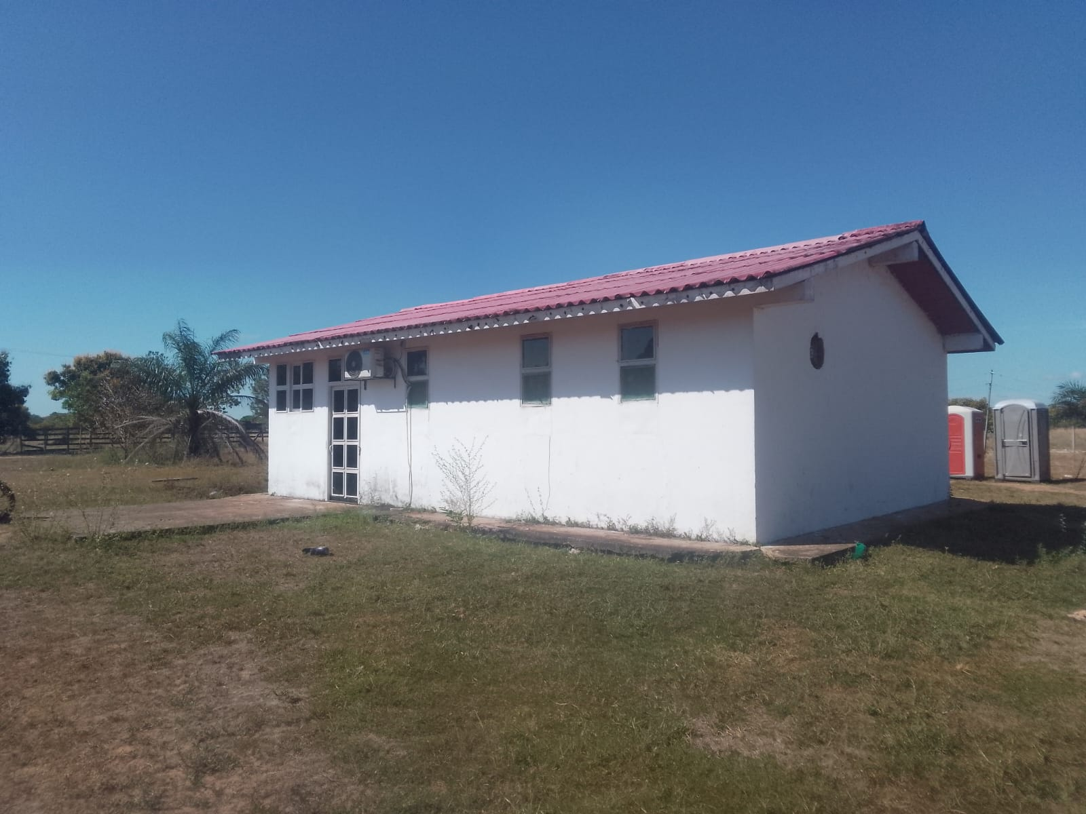 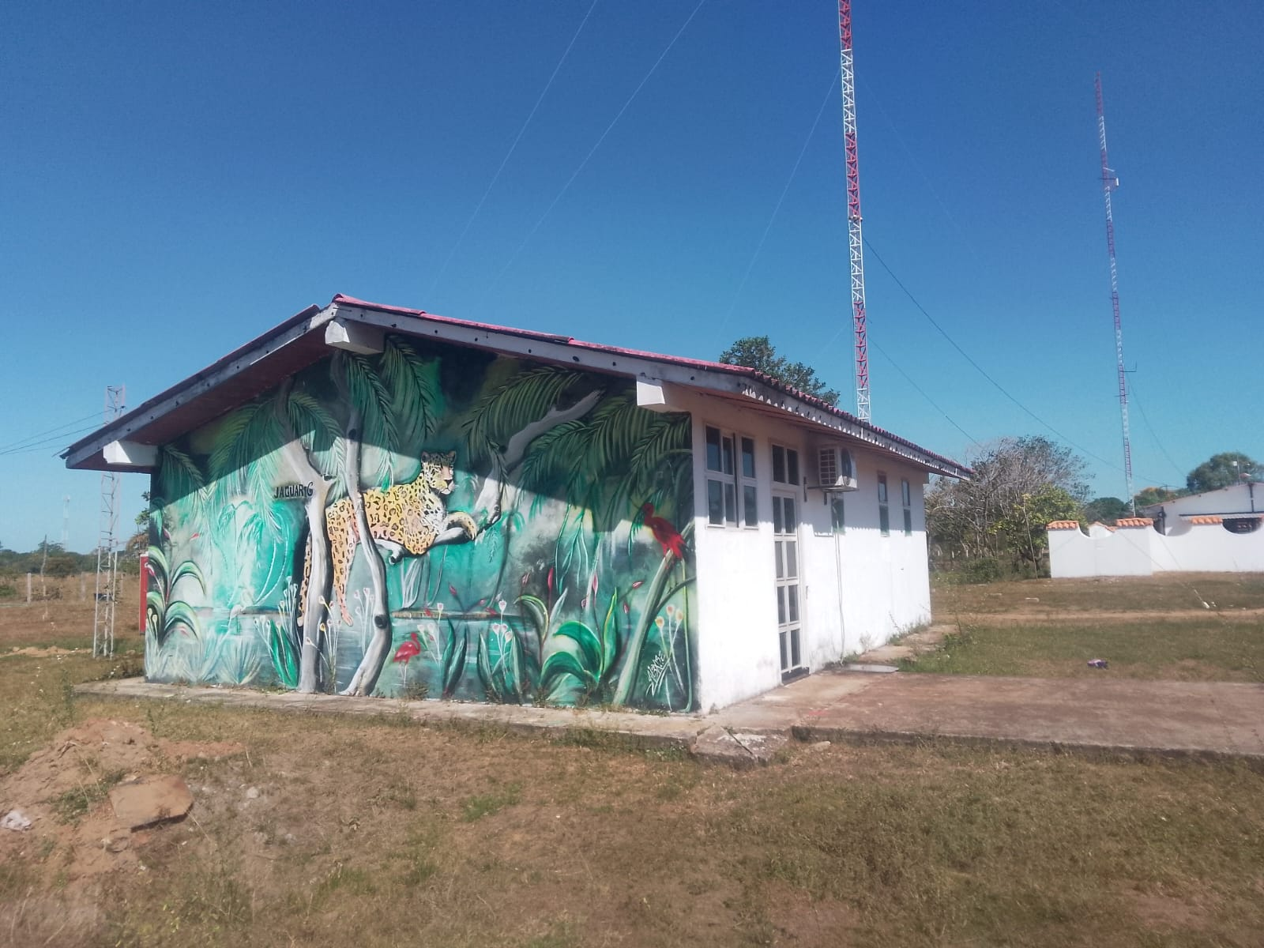 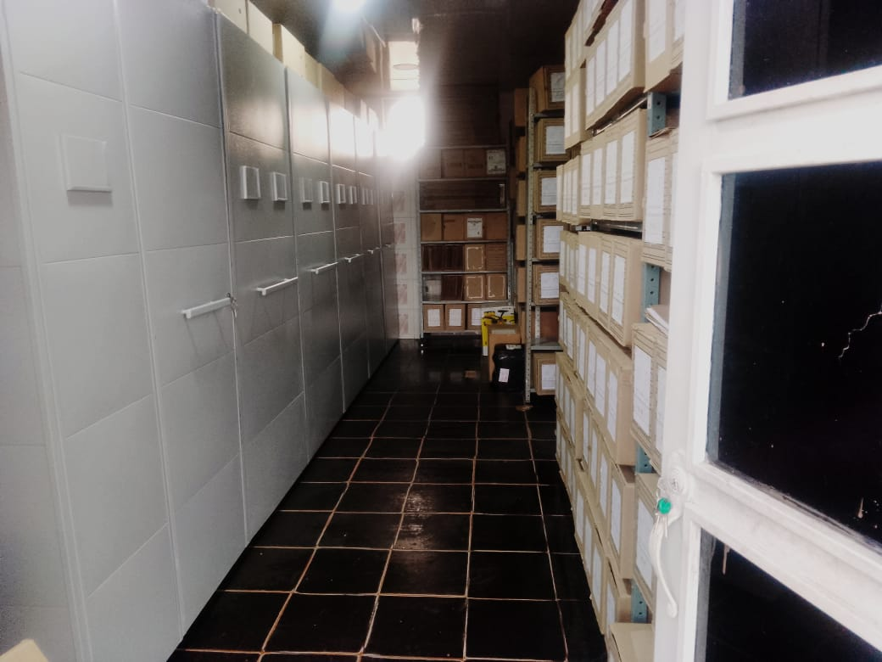 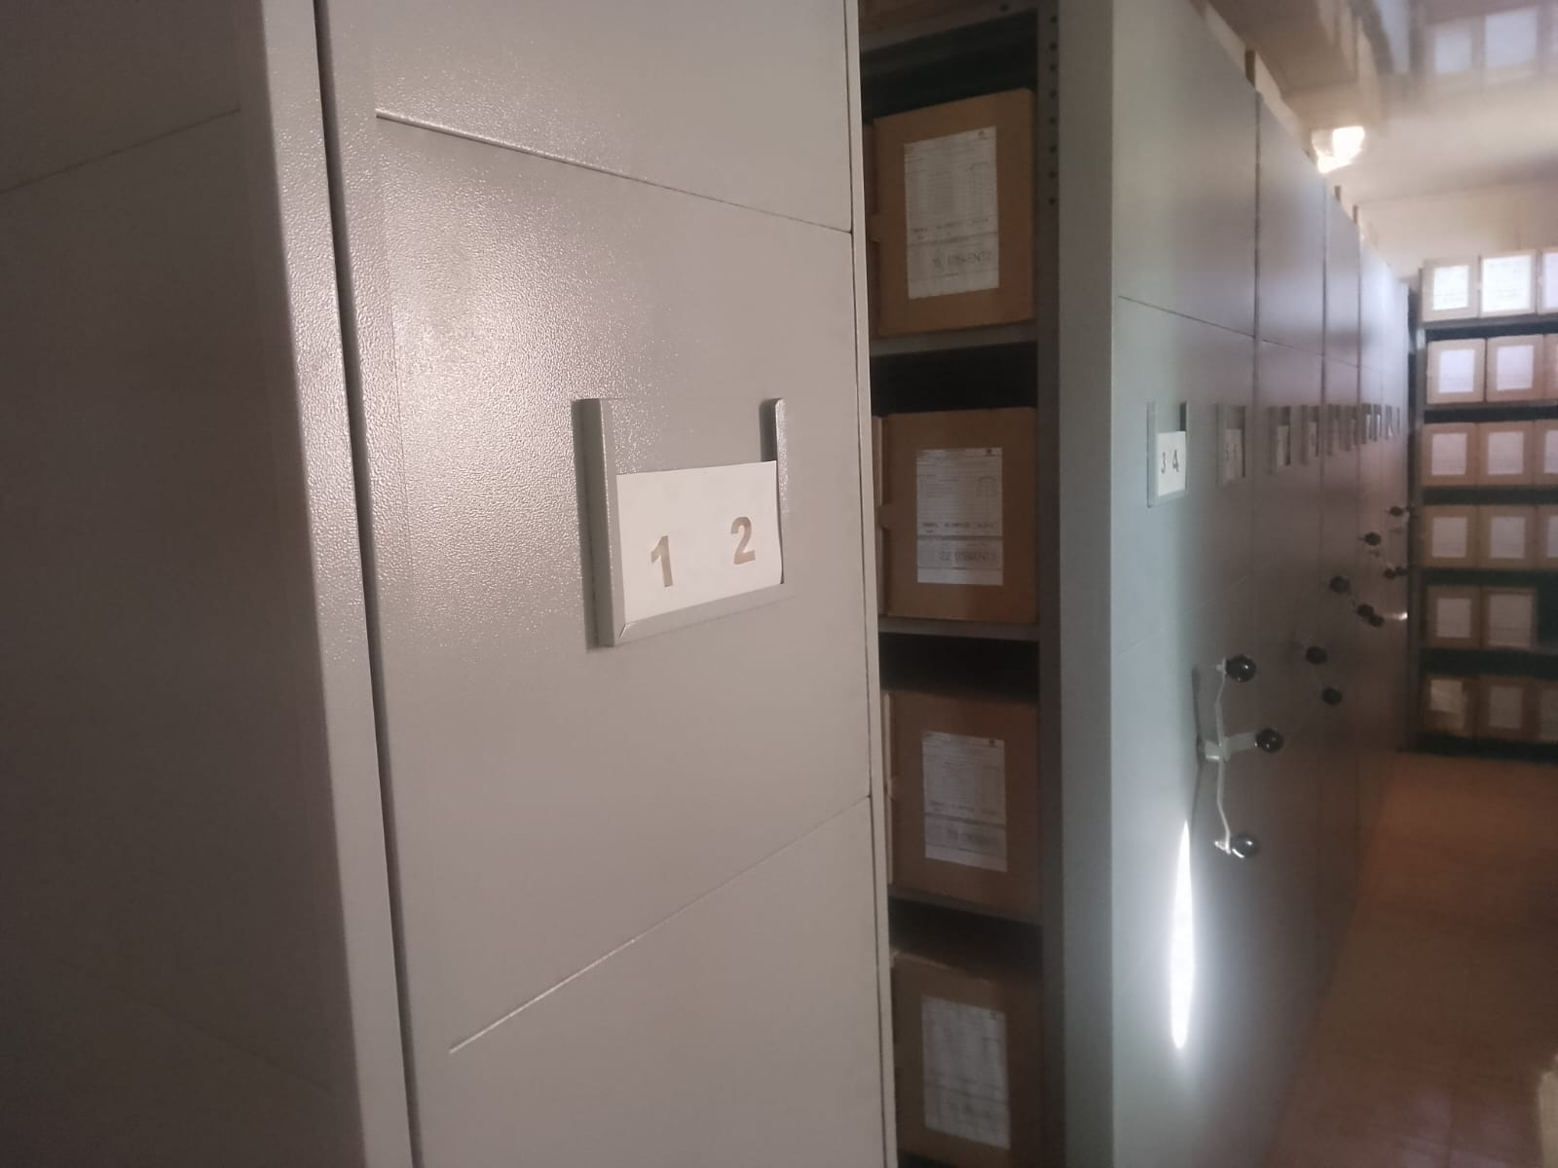 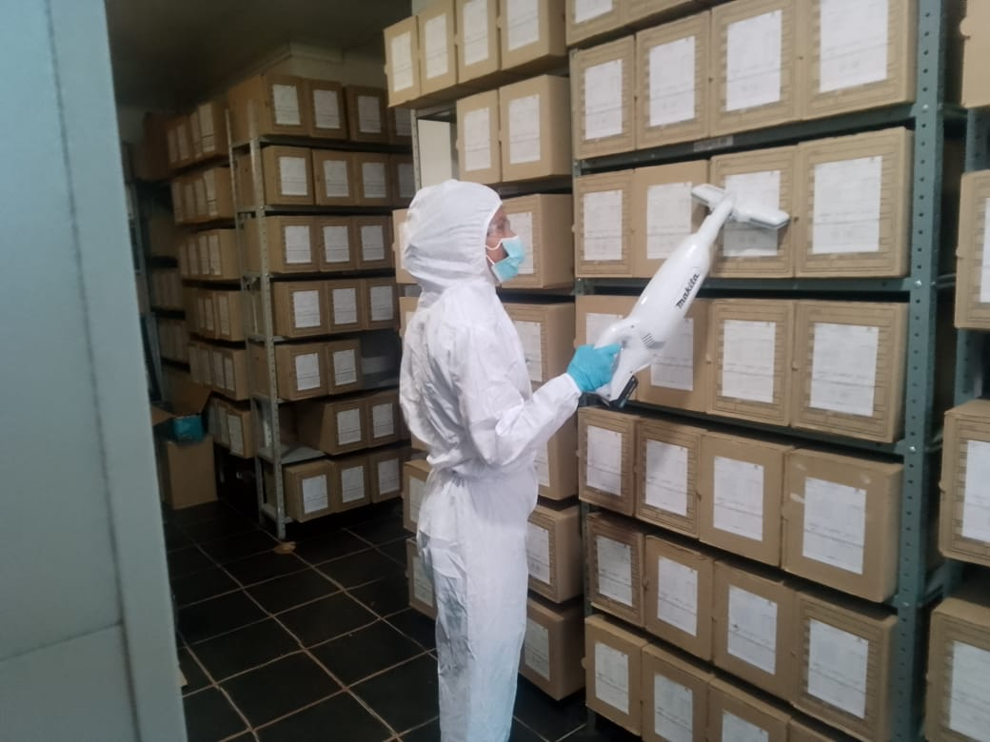 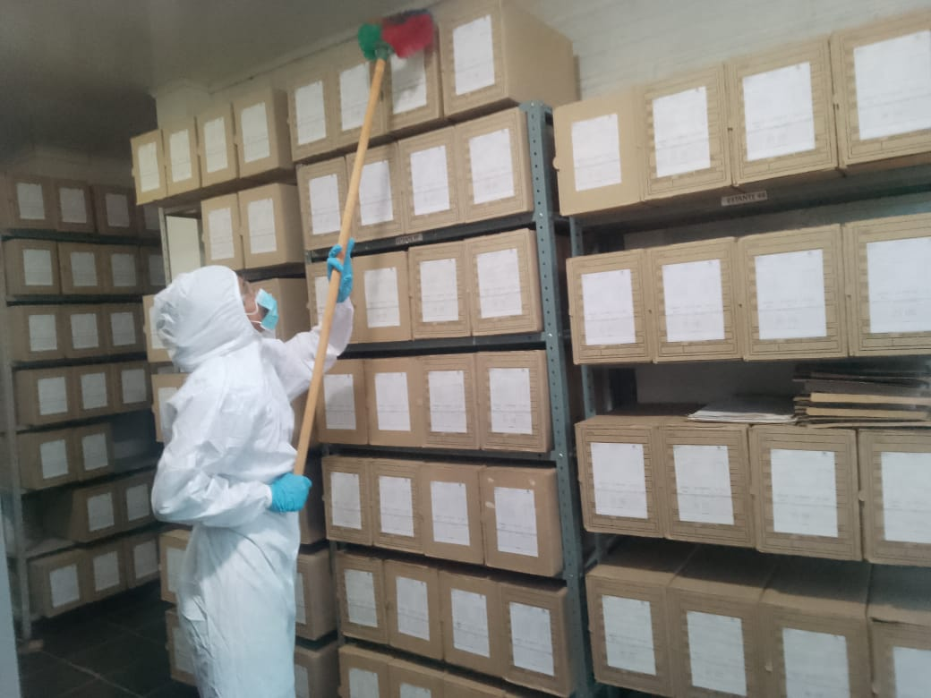 |  |  |  |  |  |  |  |  |  |  |  |  |  |  |  |  |  |  |  |  |  |  |  | Extractor eléctrico - Termohigrómetro
 |  |  |  |  |  |  |  |  |  |  |  |  |  |  |  |  |  |  |  |  |  |  |  | Extractor eléctrico - Ventiladores
 |  |  |  |  |  |  |  |  |  |  |  |  |  |  |  |  |  |  |  |  |  |  |  | Humificador - Luxómetro
 |  |  |  |  |  |  |  |  |  |  |  |  |  |  |  |  |  |  |  |  |  |  |  | Humificador - Termohigrómetro
 |  |  |  |  |  |  |  |  |  |  |  |  |  |  |  |  |  |  |  |  |  |  |  | Humificador - Ventiladores
 |  |  |  |  |  |  |  |  |  |  |  |  |  |  |  |  |  |  |  |  |  |  |  | Aire Acondicionado - Deshumificador - Humificador
 |  |  |  |  |  |  |  |  |  |  |  |  |  |  |  |  |  |  |  |  |  |  |  | Aire Acondiconado - Humificador -
 |  |  |  |  |  |  |  |  |  |  |  |  |  |  |  |  |  |  |  |  |  |  |  | Aire Acondicioando - Luxómetro
 |  |  |  |  |  |  |  |  |  |  |  |  |  |  |  |  |  |  |  |  |  |  |  | Aire Acondiconado - Termohoigrómetro
 |  |  |  |  |  |  |  |  |  |  |  |  |  |  |  |  |  |  |  |  |  |  |  | Aire Acondicionado - Ventiladores

Fecha de Elaboración |  |  |  | 2 | 3 | 2026 |  | Fecha de Elaboración |  |  | 2 | 3 | 2026 |  |  |  |  | VISTO BUENO JEFE DE LA UNIDAD
Diagnóstico Elaborado por: |  |  |  |  |  |  |  | Jefe Grupo de Gestión Documental o quien haga sus veces |  |  |  |  |  |  | Jefe o Comandante de Unidad
 |  |  |  | Grado Nombres y Apellidos |  |  |  |  |  |  | Grado Nombres y Apellidos |  |  |  |  |  |  | Grado Nombres y Apellidos

Firma |  |  |  |  |  |  |  | Firma |  |  |  |  |  |  | Firma

